readme
Modell zur Beurteilung des optimalen Tunnelquerschnitts aus Sicht Kosten, Energieverbrauch und Klimawirkung (CO2-Emissionen)

Version:
1.0 |  | 16.09.2021 - erste weitgehend vollständige Version
1.X |  | Validierung des Modells
2.0 |  | 27.02.2023 - Schlussbericht GrETu
2.1 |  | 07.09.2023 - Update der Energiewerte mit Ecoinvent v. 3.9.1

Hinweise zur Datenerfassung für die Anwendung des Modells:

Allgemeines
- | Es sind 2 Tabellenblätter auszufüllen: Tunneldaten (Infrastruktur) und Betriebsdaten (Zugverkehr) |  | Legende | Eingabefelder
- | Orange Pflichtfelder sind zwingend auszufüllen. Felder, zu denen Defaultwerte vorhanden sind, können freigelassen oder mit präzisierenden Angaben versehen werden (vgl. Farbgebung des Feldnamens) Werden bei Feldern mit Default-Werten Werte eingetragen, so werden diese verwendet, ansonsten die blau angegebenen Defaultwerte (letztere müssen nicht eingetragen werden). |  | Pflichtfeld | Leer | Ausgefüllt
 |  |  | Feld mit Default-Wert | Leer | Ausgefüllt
- | Nur die orangen/gelben Felder können ausgefüllt werden, die restlichen sind schreibgeschützt. |  | Feld abhängig von einem anderen Eintrag | Leer | Ausgefüllt
- | Weisse Felder sind nicht auszufüllen (freie Felder bzw. Felder mit automatisch erscheinende Angaben in Abhängigkeit der Werte in anderen Feldern). |  |  |  | Fehler
- | Prozentangaben als ganze Zahl eingeben (d.h. z.B. 20 statt 20% oder 0.2).
- | Fehleingaben werden mit rotem Text hervorgehoben
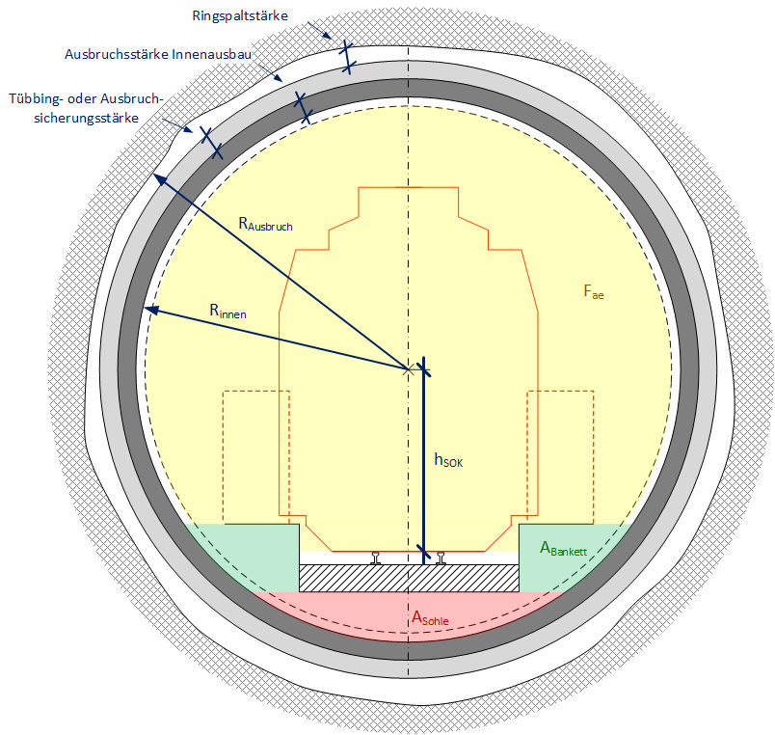
Tabellenblatt "Tunneldaten"
- | Entsprechend der eingetragenen Zahl von Bauabschnitten (1-6) bzw. Angriffspunkte (1-4) sind die entsprechenden Spalten in den jeweiligen Tabellen vollständig auszufüllen.
- | Verschiedene Felder sind von der Vortriebsmethodik abhängig (vgl. Farbgebung Legende und Hinweise in der zugehörigen Spalte).
- | Für wichtige Begriffe und Bezeichnungen, die einen Einfluss auf den Innendurchmesser bzw. die aerodynamisch freie Querschnittsfläche Fae haben, vgl. nebenstehendes Bild.

Tabellenblatt "Betriebsdaten"
- | Zum Thema "Im Tunnel verkehrende Zugtypen" stehen max. 10 Felder zur Verfügung, um die verschiedenen durch den Tunnel verkehrenden Zugtypen (Reise- und Güterzüge gemäss Tabelle in Spalte P ff) über Auswahlfelder aufzuführen.

- | von oben nach unten ausfüllen (wegen Abhängigkeiten)
- | Bei Reisezügen ist die Länge über ein Auswahlfeld einzutragen (abhängig von Ein-/Zwei-/ allenfalls Dreifachtraktion und ggf. dem Einsatz 4- oder 6-teiligen Basiskompositionen)
- | Bei Güterzügen ist die typische Länge vorgegeben (da in der Praxis sehr variabel). Aus aerodynamischen Gründen muss zudem einer von 2 möglichen Untertypen angegeben werden (mit jeweils sehr heterogener bzw. eher einheitlicher Wagen- bzw. Ladungshöhe)

- | Derselbe Zugtyp kann mehrfach in unterschiedlichen Konfigurationen (Untertyp bei GZ, Länge bei Triebzügen) eingetragen werden
- | Zum Thema "Geschwindigkeitsprofil" sind die Werte für die beiden Portale (km 0 und Wert entsprechend Gesamtlänge) sowie bis zu 3 weitere Stellen pro Fahrtrichtung einzutragen (in aufsteigender Distanz vom jeweiligen Einfahrportal) Gerechnet wird mit linear interpolierten Werten zwischen den Stützstellen (vgl. graphische Visualisierung), wobei maximal die Höchstgeschwindigkeit des jeweiligen Zugs verwendet wird. Durch die Angabe eines Geschwindigkeitsprofils sollen möglichst realistische Werte vorgegeben werden (abhängig von Steigung, zulässiger Geschwindigkeit ausserhalb der Portale). Aus betrieblichen Gründen reduzierte Geschwindigkeiten (besetzter Streckenabschnitt in Fahrtrichtung, energieoptimiertes Fahren etc.) sind nicht zu berücksichtigen (d.h. die effektive Geschwindigkeit ist in der Praxis oft kleiner).

Betriebsdaten
Betriebsdaten
Im Tunnel verkehrende Zugtypen
Zugtyp | - |  | Zugtyp | Bezeichnung SBB / Unterteilung | Typ | Länge [m] | Bemerkung
Untertyp (nur bei Güterzügen) | -
Zuglänge | m |  | Giruno | RABe 501 | Triebzug | 202.0 | Länge in Einfachtraktion | Link
Richtung 1: mittlere Anzahl Züge/Tag | - |  | FV-Dosto | RABe 502 |  | 200.6 | Länge in Einfachtraktion | Link
Richtung 2: mittlere Anzahl Züge/Tag | - |  | KISS | RABe 511 |  | 100.0 | Länge 4-teilig Einfachtraktion | Link
 |  |  |  |  |  | 150.0 | Länge 6-teilig Einfachtraktion
Geschwindigkeitsprofil |  |  | FLIRT | RABe 521 |  | 74.1 | Länge 4-teilig Einfachtraktion | Link
Distanz ab Portal in Richtung 1 | km | Summe ist korrekt (=Tunnellänge gemäss Tabelllenblatt Tunneldaten) |  | RABe 524 |  | 106.3 | Länge 6-teilig Einfachtraktion
(max.) Zuggeschwindigkeit | km/h |  | Standard-GZ | Zugreihe A70 | lokbe-spannter Güterzug (Re 482) | 600 | bunt gemischt (WLV, UKV)
 |  |  |  |  |  | 300 | Ganzzug (homogen)
Distanz ab Portal in Richtung 2 | km | Summe ist korrekt (=Tunnellänge gemäss Tabelllenblatt Tunneldaten) | CEX (Cargo-Express) | Zugreihe A90 |  | 250 | mit Containerwagen (KEP, Post)
(max.) Zuggeschwindigkeit | km/h |  |  |  |  |  | mit Schiebewandwagen

Geschwindigkeitsprofil (für Züge mit genügendem vmax)
 | Richtung 1 | 1: vGüterzug | Richtung 2 | 2: vGüterzug
 |  |  |  |  |  |  | WLV: Wagenladungsverkehr
 |  |  |  |  |  |  | UKV: unbegleiteter kombinierte Verkehr

Ergebnisse
Zusammenzug Ergebnisse

Innendurchmesser | mm | -
hSOK | mm | -

Rohbaukosten, Anteil mit Abhängigkeit zum Radius: |  |  |  |  |  | 12 | 13 | 14

Vortrieb | CHF | - |  |  | Baustoffe | 2.27E+04 | 2.45E+04 | 2.62E+04
Ausbruchsicherung | CHF | - |  |  | Transport | 1.56E+03 | 1.80E+03 | 2.05E+03
Abdichtung | CHF | - |  |  | Bauprozesse | 8.86E+02 | 1.03E+03 | 1.18E+03
Erstellen Innengewölbe | CHF | - |  |  | Traktion | 6.35E+03 | 6.08E+03 | 5.90E+03
Materialbewirtschaftung | CHF | -
total Baukosten, Anteil mit Abhängigkeit zum Radius (inkl. Energiekosten) | CHF | -

 | Baustoffe | Transport | Bauprozesse | Traktion
12.0 m | 2.27E+04 | 1.56E+03 | 8.86E+02 | 6.35E+03
13.0 m | 2.45E+04 | 1.80E+03 | 1.03E+03 | 6.08E+03
14.0 m | 2.62E+04 | 2.05E+03 | 1.18E+03 | 5.90E+03
Energieverbrauch:

Herstellung Baustoffe | kWh | -
Bauprozesse | kWh | -
Transporte für Bau | kWh | -
Traktion während Betriebsdauer | kWh | - | ohne Diskontierung
total Energieverbrauch | kWh | -

Treibhausgasemissionen:

Herstellung Baustoffe | CO2 t eq | -
Bauprozesse (inkl. Ausbruch) | CO2 t eq | - |  | 0
Transporte für Bau | CO2 t eq | -
Traktion während Betriebsdauer | CO2 t eq | - | ohne Diskontierung
total Treibhausgasemissionen | CO2 t eq | -

Gesamtkosten bzw. Kostenbilanz:

Rohbaukosten, Anteil mit Abhängigkeit zum Radius (inkl. Kosten Bauenergie) | CHF | -
Kosten Traktionsenergie (diskontiert) | CHF | - | mit Diskontierung
Kosten Treibhausgasemissionen (während Betriebsphase diskontiert) | CHF | - | CO2-Emissionen aus Traktionsenergie mit Diskontierung, sonst ohne
Gesamtkosten | CHF | -

Mengen eingesetzter Baumaterialien (für untersuchten Teil des Rohbaus):

Ausbruchsmaterial | t | -
Beton | t | -
Stahl | t | -
Kunststoff | t | -
Kies | t | -

Ergebnisvergleich
Ergebnisvergleich

Baukosten
 | Vortrieb | Ausbruchsicherung | Abdichtung | Erstellen Innengewölbe | Materialbewirtschaftung
Energieverbrauch
 | Herstellung Baustoffe | Bauprozesse | Transporte für Bau | Traktion während Betriebsdauer
 |  | Werte aus Tabellenblatt "Ergebnisse" hineinkopieren (nur Werte, nicht Formeln)
Innendurchmesser | mm
hSOK | mm

Rohbaukosten, Anteil mit Abhängigkeit zum Radius:

Vortrieb | CHF
Ausbruchsicherung | CHF
Abdichtung | CHF
Erstellen Innengewölbe | CHF
Materialbewirtschaftung | CHF
total Baukosten, Anteil mit Abhängigkeit zum Radius (inkl. Energiekosten) | CHF

Energieverbrauch:

Herstellung Baustoffe | kWh
Bauprozesse | kWh
Transporte für Bau | kWh
Traktion während Betriebsdauer | kWh
Treibhausgasemissionen
 | Herstellung Baustoffe | Bauprozesse (inkl. Ausbruch) | Transporte für Bau | Traktion während Betriebsdauer
Gesamtkosten (Kostenbilanz)
 | Rohbaukosten, Anteil mit Abhängigkeit zum Radius (inkl. Kosten Bauenergie) | Kosten Traktionsenergie (diskontiert) | Kosten Treibhausgasemissionen (während Betriebsphase diskontiert)
total Energieverbrauch | kWh

Treibhausgasemissionen:

Herstellung Baustoffe | CO2 t eq
Bauprozesse (inkl. Ausbruch) | CO2 t eq
Transporte für Bau | CO2 t eq
Traktion während Betriebsdauer | CO2 t eq
total Treibhausgasemissionen | CO2 t eq

Gesamtkosten bzw. Kostenbilanz:

Rohbaukosten, Anteil mit Abhängigkeit zum Radius (inkl. Kosten Bauenergie) | CHF
Kosten Traktionsenergie (diskontiert) | CHF
Kosten Treibhausgasemissionen (während Betriebsphase diskontiert) | CHF
Gesamtkosten | CHF

Mengen an Baumaterialien:

Ausbruchsmaterial | t
Beton | t
Stahl | t
Kunststoff | t
Kies | t

